Planilha1
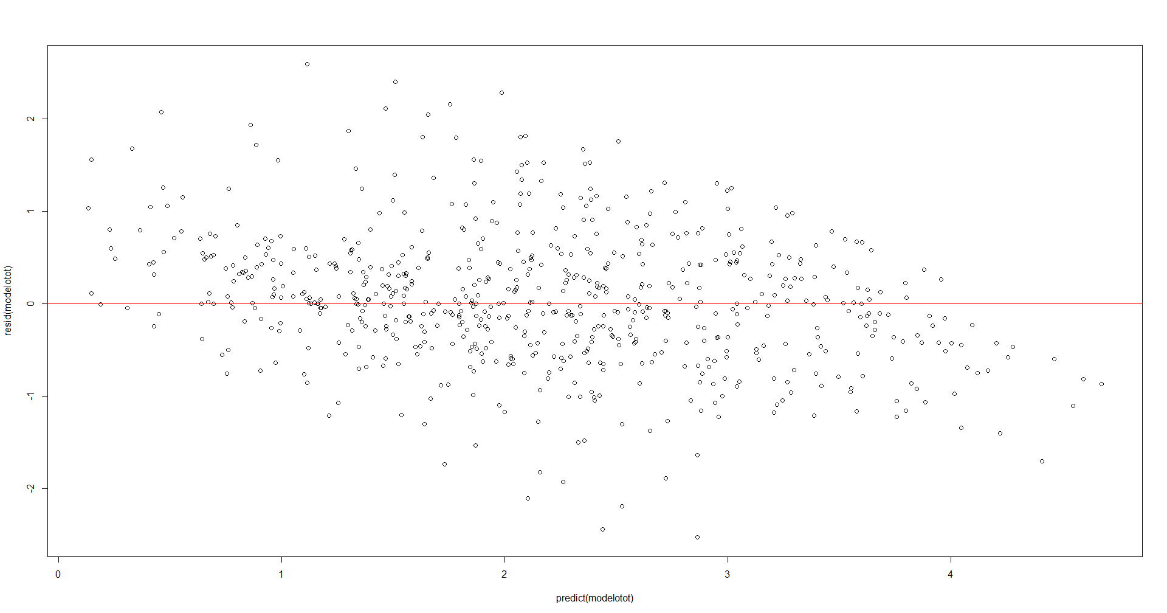
# Modelo de regressao quantilica longitudinal
> modelotot <- lqmm(log(IDSS13.1) ~ log(insan) + regiao + ano, random = ~1, group = id, data = dados, tau = c(0.1, 0.25, 0.50, 0.75, 0.9))
> summary(modelotot)
Call: lqmm(fixed = log(IDSS13.1) ~ log(insan) + regiao + ano, random = ~1,
group = id, tau = c(0.1, 0.25, 0.5, 0.75, 0.9), data = dados)

tau = 0.1

Fixed effects:
Value Std. Error lower bound upper bound Pr(>|t|)
(Intercept) -1.140328 0.716048 -2.579280 0.2986 0.117697
log(insan) 0.344184 0.205986 -0.069759 0.7581 0.101115
regiaoCENTROOESTE 0.174477 0.282657 -0.393543 0.7425 0.539911
regiaoNORDESTE 0.953574 0.200514 0.550625 1.3565 1.779e-05 ***
regiaoNORTE 1.182362 0.214721 0.750864 1.6139 1.334e-06 ***
regiaoSUDESTE 0.431315 0.138259 0.153473 0.7092 0.003032 **
ano2004 1.831352 0.152948 1.523991 2.1387 3.665e-16 ***
ano2009 1.015626 0.205407 0.602845 1.4284 9.357e-06 ***
ano2013 0.830042 0.190961 0.446292 1.2138 6.959e-05 ***
ano2018 0.172759 0.175184 -0.179286 0.5248 0.328900
---
Signif. codes: 0 ‘***’ 0.001 ‘**’ 0.01 ‘*’ 0.05 ‘.’ 0.1 ‘ ’ 1

tau = 0.25
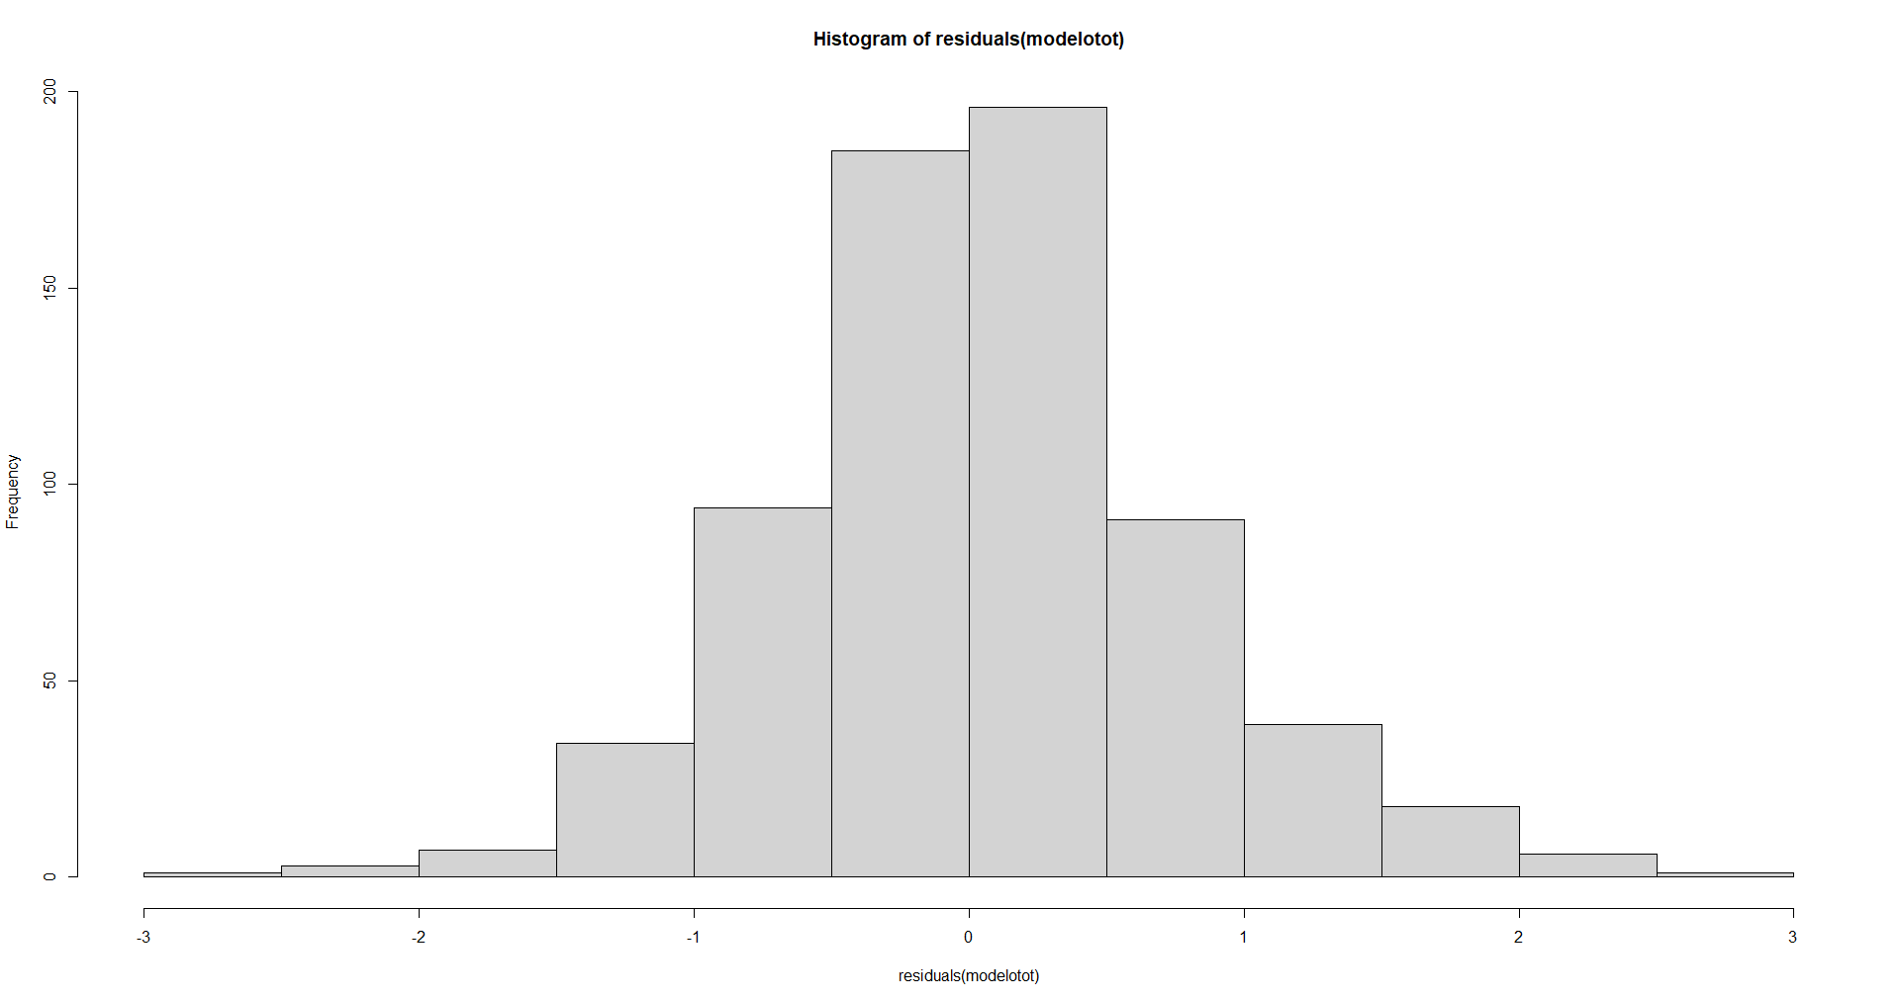
Fixed effects:
Value Std. Error lower bound upper bound Pr(>|t|)
(Intercept) -1.067175 0.706469 -2.486878 0.3525 0.13732
log(insan) 0.387012 0.206105 -0.027172 0.8012 0.06638 .
regiaoCENTROOESTE 0.446692 0.275944 -0.107839 1.0012 0.11192
regiaoNORDESTE 0.942217 0.202861 0.534552 1.3499 2.586e-05 ***
regiaoNORTE 1.245985 0.234193 0.775357 1.7166 2.557e-06 ***
regiaoSUDESTE 0.284539 0.134159 0.014937 0.5541 0.03901 *
ano2004 1.869582 0.134661 1.598970 2.1402 < 2.2e-16 ***
ano2009 1.080279 0.179040 0.720484 1.4401 2.077e-07 ***
ano2013 0.831499 0.193242 0.443166 1.2198 8.032e-05 ***
ano2018 0.120680 0.177969 -0.236962 0.4783 0.50090
---
Signif. codes: 0 ‘***’ 0.001 ‘**’ 0.01 ‘*’ 0.05 ‘.’ 0.1 ‘ ’ 1

tau = 0.5

Fixed effects:
Value Std. Error lower bound upper bound Pr(>|t|)
(Intercept) -0.972106 0.704348 -2.387547 0.4433 0.17381
log(insan) 0.441864 0.204678 0.030548 0.8532 0.03579 *
regiaoCENTROOESTE 0.690484 0.281156 0.125479 1.2555 0.01765 *
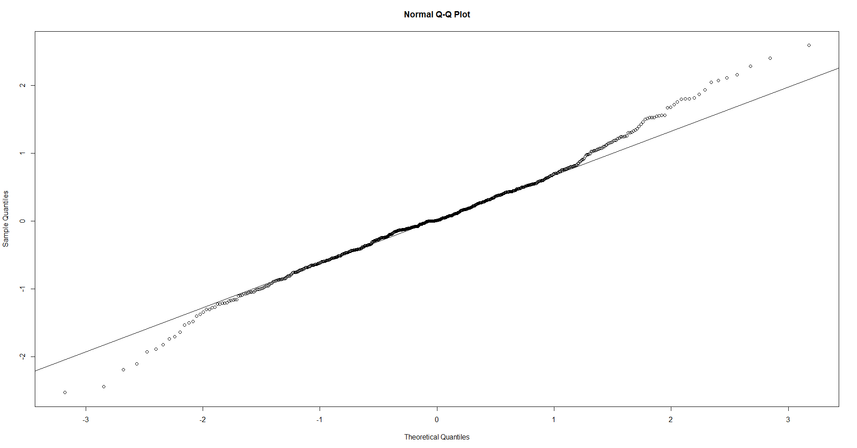
regiaoNORDESTE 0.902309 0.203283 0.493796 1.3108 5.138e-05 ***
regiaoNORTE 1.218233 0.246930 0.722008 1.7145 9.714e-06 ***
regiaoSUDESTE 0.191055 0.141247 -0.092790 0.4749 0.18238
ano2004 1.857773 0.136698 1.583068 2.1325 < 2.2e-16 ***
ano2009 1.089843 0.199382 0.689170 1.4905 1.537e-06 ***
ano2013 0.870697 0.179644 0.509689 1.2317 1.306e-05 ***
ano2018 0.184431 0.177608 -0.172486 0.5413 0.30417
---
Signif. codes: 0 ‘***’ 0.001 ‘**’ 0.01 ‘*’ 0.05 ‘.’ 0.1 ‘ ’ 1

tau = 0.75

Fixed effects:
Value Std. Error lower bound upper bound Pr(>|t|)
(Intercept) -0.917879 0.702875 -2.330359 0.4946 0.1976865
log(insan) 0.471741 0.205725 0.058322 0.8852 0.0261744 *
regiaoCENTROOESTE 0.843824 0.291609 0.257814 1.4298 0.0056684 **
regiaoNORDESTE 0.880151 0.211170 0.455788 1.3045 0.0001246 ***
regiaoNORTE 1.375842 0.256536 0.860312 1.8914 2.203e-06 ***
regiaoSUDESTE 0.101479 0.133705 -0.167210 0.3702 0.4515012
ano2004 1.824529 0.148388 1.526332 2.1227 < 2.2e-16 ***
ano2009 1.160172 0.196603 0.765084 1.5553 3.323e-07 ***
ano2013 0.958682 0.182514 0.591906 1.3255 3.235e-06 ***
ano2018 0.150333 0.183762 -0.218950 0.5196 0.4172685
---
Signif. codes: 0 ‘***’ 0.001 ‘**’ 0.01 ‘*’ 0.05 ‘.’ 0.1 ‘ ’ 1

tau = 0.9

Fixed effects:
Value Std. Error lower bound upper bound Pr(>|t|)
(Intercept) -0.87977 0.69621 -2.27886 0.5193 0.2123325
log(insan) 0.55223 0.20772 0.13480 0.9697 0.0105704 *
regiaoCENTROOESTE 0.86900 0.28176 0.30278 1.4352 0.0033501 **
regiaoNORDESTE 0.84921 0.21052 0.42616 1.2723 0.0001916 ***
regiaoNORTE 1.40829 0.25848 0.88886 1.9277 1.636e-06 ***
regiaoSUDESTE 0.11437 0.12641 -0.13965 0.3684 0.3700192
ano2004 1.81351 0.15720 1.49759 2.1294 1.422e-15 ***
ano2009 1.18807 0.20176 0.78262 1.5935 3.474e-07 ***
ano2013 1.02004 0.18286 0.65257 1.3875 1.038e-06 ***
ano2018 0.20588 0.18968 -0.17530 0.5871 0.2830510
---
Signif. codes: 0 ‘***’ 0.001 ‘**’ 0.01 ‘*’ 0.05 ‘.’ 0.1 ‘ ’ 1

AIC:
[1] 291.5 (df = 12) 253.8 (df = 12) 253.1 (df = 12) 263.0 (df = 12) 274.3 (df = 12)
> coef(modelotot)
0.10 0.25 0.50 0.75 0.90
(Intercept) -1.1403277 -1.0671749 -0.9721059 -0.9178793 -0.8797727
log(insan) 0.3441844 0.3870121 0.4418638 0.4717412 0.5522273
regiaoCENTROOESTE 0.1744772 0.4466915 0.6904842 0.8438242 0.8690028
regiaoNORDESTE 0.9535741 0.9422173 0.9023091 0.8801509 0.8492108
regiaoNORTE 1.1823616 1.2459850 1.2182333 1.3758418 1.4082921
regiaoSUDESTE 0.4313154 0.2845395 0.1910554 0.1014788 0.1143663
ano2004 1.8313520 1.8695817 1.8577731 1.8245291 1.8135055
ano2009 1.0156262 1.0802793 1.0898434 1.1601715 1.1880691
ano2013 0.8300423 0.8314993 0.8706969 0.9586818 1.0200384
ano2018 0.1727589 0.1206803 0.1844306 0.1503331 0.2058840
> exp(coef(modelotot))
0.10 0.25 0.50 0.75 0.90
(Intercept) 0.3197142 0.3439789 0.3782856 0.3993651 0.4148772
log(insan) 1.4108388 1.4725743 1.5556039 1.6027825 1.7371178
regiaoCENTROOESTE 1.1906236 1.5631321 1.9946811 2.3252421 2.3845317
regiaoNORDESTE 2.5949677 2.5656639 2.4652891 2.4112635 2.3378011
regiaoNORTE 3.2620688 3.4763574 3.3812087 3.9584075 4.0889657
regiaoSUDESTE 1.5392810 1.3291498 1.2105265 1.1068065 1.1211628
ano2004 6.2423209 6.4855828 6.4094479 6.1998749 6.1319053
ano2009 2.7610918 2.9455020 2.9738082 3.1904804 3.2807402
ano2013 2.2934158 2.2967596 2.3885750 2.6082560 2.7733013
ano2018 1.1885795 1.1282641 1.2025335 1.1622213 1.2286106
> logLik(modelotot)
'log Lik.' -133.7284, -114.8969, -114.5580, -119.5095, -125.1293 (df=12)

Página1
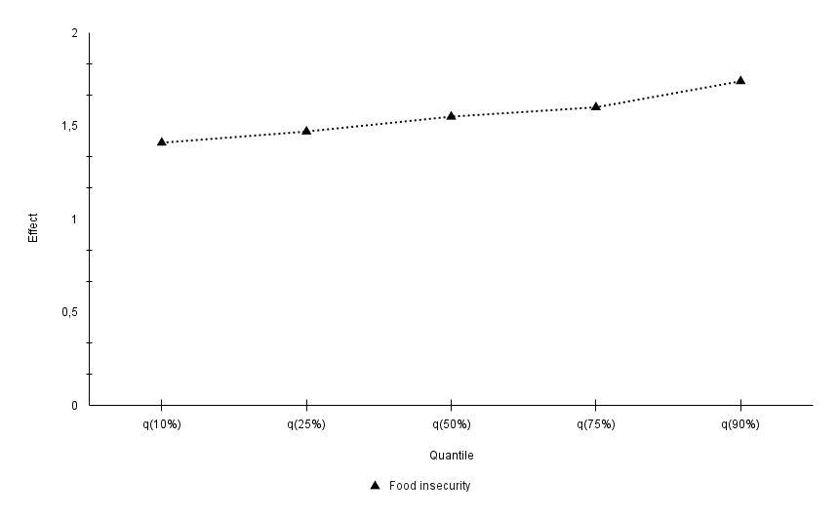
Quantil | FI | Midwest | Northeast | North | Southeast
q(10%) | 1.41 | 1.19 | 2.59 | 3.26 | 1.54
q(25%) | 1.47 | 1.56 | 2.56 | 3.48 | 1.33
q(50%) | 1.55 | 1.99 | 2.46 | 3.38 | 1.21
q(75%) | 1.60 | 2.32 | 2.41 | 3.96 | 1.11
q(90%) | 1.74 | 2.38 | 2.34 | 4.09 | 1.12

 | q(10%) | q(25%) | q(50%) | q(75%) | q(90%)
Midwest | 1.19 | 1.56 | 1.99 | 2.32 | 2.38
Northeast | 2.59 | 2.56 | 2.46 | 2.41 | 2.34
North | 3.26 | 3.48 | 3.38 | 3.96 | 4.09
Southeast | 1.54 | 1.33 | 1.21 | 1.11 | 1.12

